Лист1
№ | Дата выявления | Владелец конструкции / Собственник обьекта недвижимого им-ва / Лицо, управомоченное собственниками | Район города | Адрес размещения | Тип конструкции | Содержание | Фото конструкции
1 | 2024-04-10 | Не установлен | Советский | напротив ул. им. Генерала И.Д.Ивлиева, д. 28 | Не установленный Правилами тип | ШИНОМОНТАЖ | 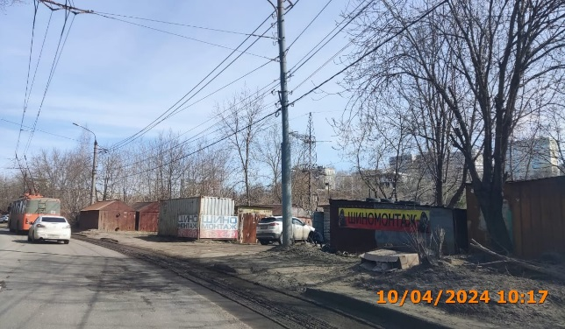
2 | 2024-04-10 | Не установлен | Советский | напротив ул. им. Генерала И.Д.Ивлиева, д. 28 | Не установленный Правилами тип | ШИНОМОНТАЖ
3 | 2024-04-10 | Не установлен | Советский | напротив ул. им. Генерала И.Д.Ивлиева, д. 28 | Не установленный Правилами тип | ШИНОМОНТАЖ

